Annexe 7 du Guide OMS
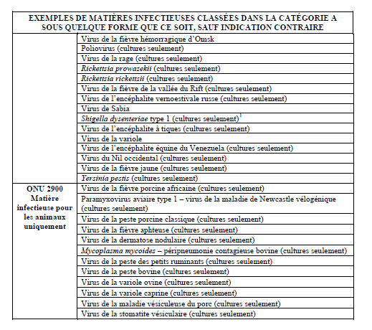
Extrait du "Guide pratique sur l'application du Règlement relatif au Transport des matières infectieuses 2015-2016" de l'Organisation mondiale de la santé (OMS) _ WHO/HSE/GCR/2015.2 _ En vigeur le 1er janvier 2015

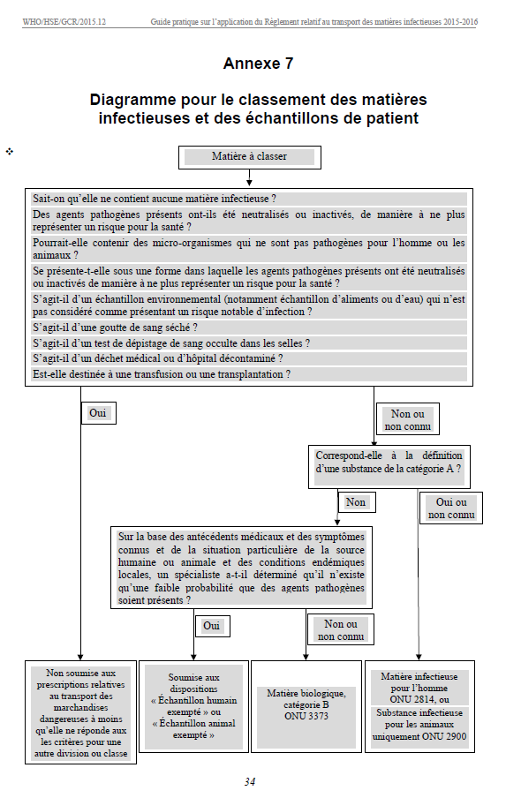

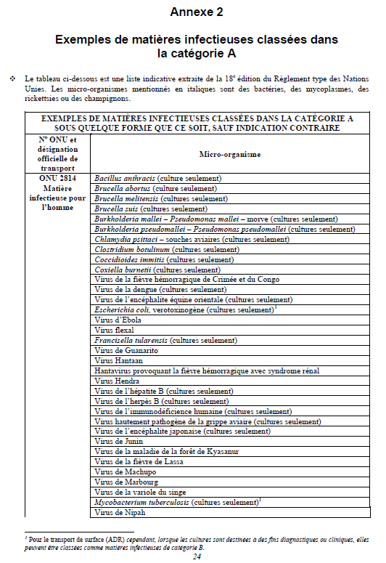

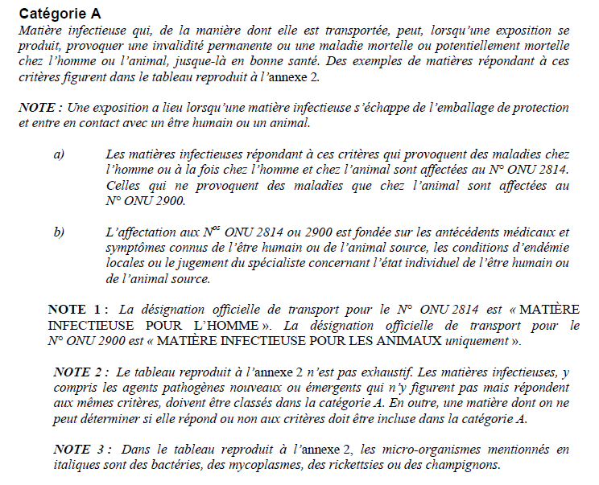

 | è

 |  | è

